Sheet1
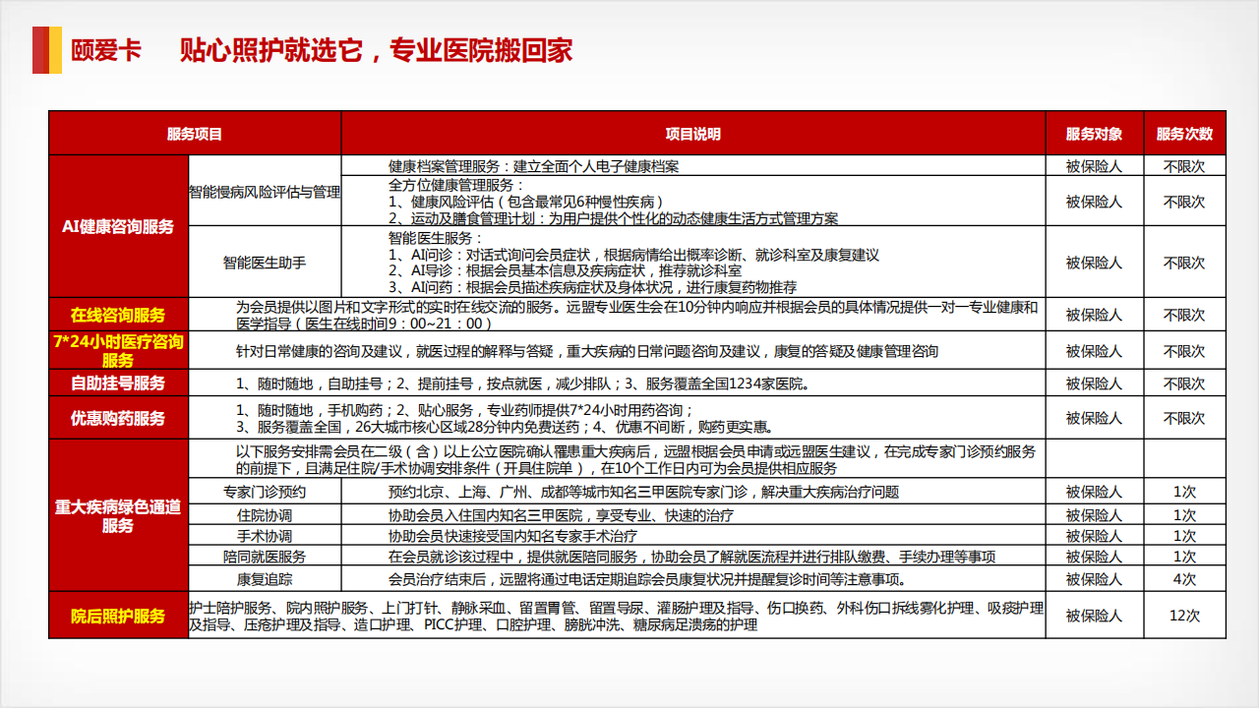
远盟二星级客户 单价10元

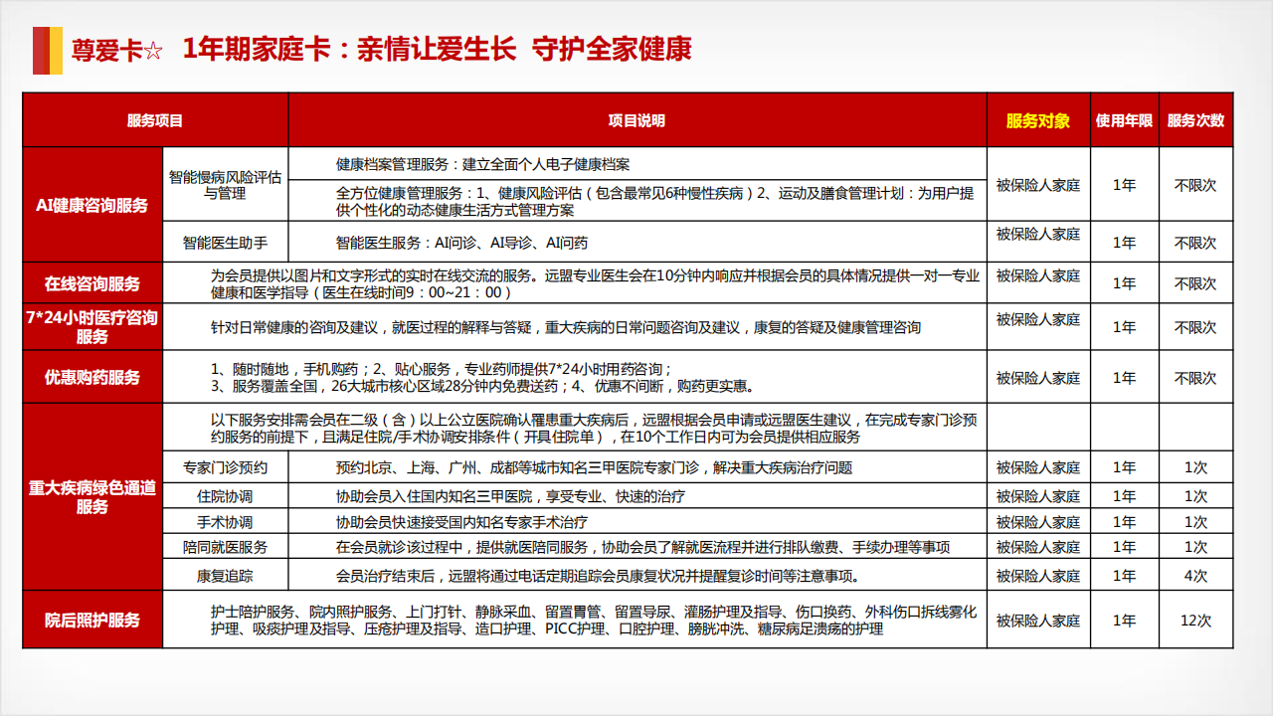
三星级至五星级客户 单价60元

